DB
공사명 | 위치 | 순번 | 설명 | 일자 | File Name | Path | SampleIMG
계림 공사 | 계림 | 1 | 계림의 유지보수 공사 | 2021-12-24 | 계림.png | D:\Fast\IMG\ | 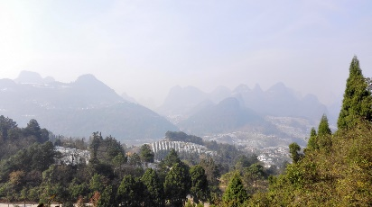
내몽고 공사 | 내몽고 | 2 | 내몽고의 유지보수 공사 | 2021-12-24 | 내몽고.png | D:\Fast\IMG\ | 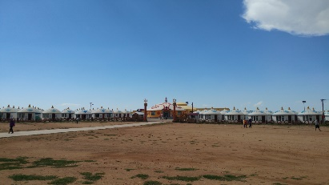
바티칸 공사 | 바티칸 | 3 | 바티칸의 유지보수 공사 | 2021-12-24 | 바티칸.png | D:\Fast\IMG\ | 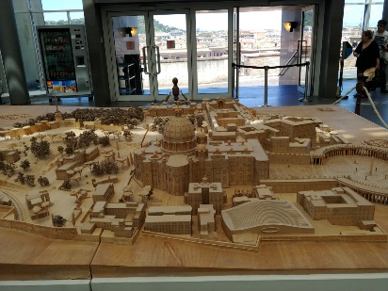
병마용 공사 | 병마용 | 4 | 병마용의 유지보수 공사 | 2021-12-24 | 병마용.png | D:\Fast\IMG\ | 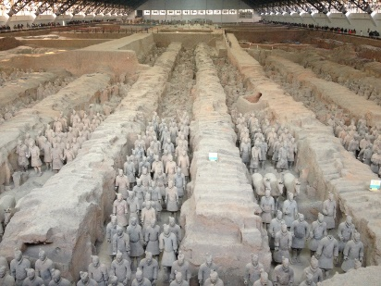
상해 공사 | 상해 | 5 | 상해의 유지보수 공사 | 2021-12-24 | 상해.png | D:\Fast\IMG\ | 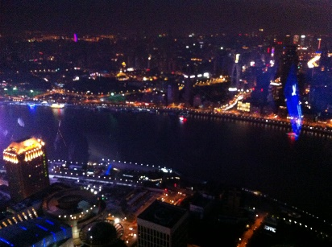
콜로세움 공사 | 콜로세움 | 6 | 콜로세움의 유지보수 공사 | 2021-12-24 | 콜로세움.png | D:\Fast\IMG\ | 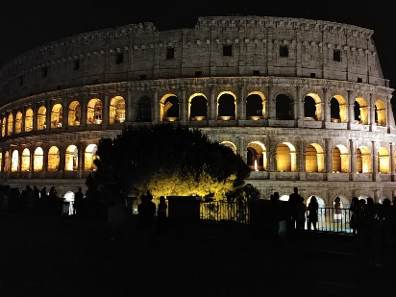
프라하 공사 | 프라하 | 7 | 프라하의 유지보수 공사 | 2021-12-24 | 프라하.png | D:\Fast\IMG\ | 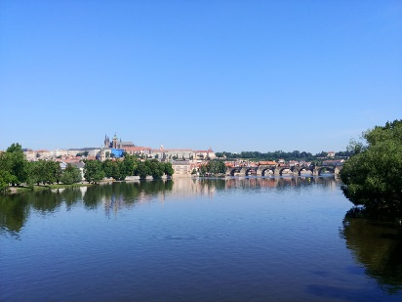
피에타_2 공사 | 피에타_2 | 8 | 피에타_2의 유지보수 공사 | 2021-12-24 | 피에타_2.png | D:\Fast\IMG\ | 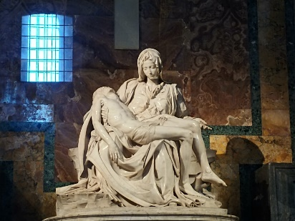
황산 공사 | 황산 | 9 | 황산의 유지보수 공사 | 2021-12-24 | 황산.png | D:\Fast\IMG\ | 